Данные по покрытию с терминалов
Покрытие - оператор, технология (по данным с терминалов)

Beeline_RUS

WCDMA Coverage ('Best Cell' CPICH RSCP [dBm])

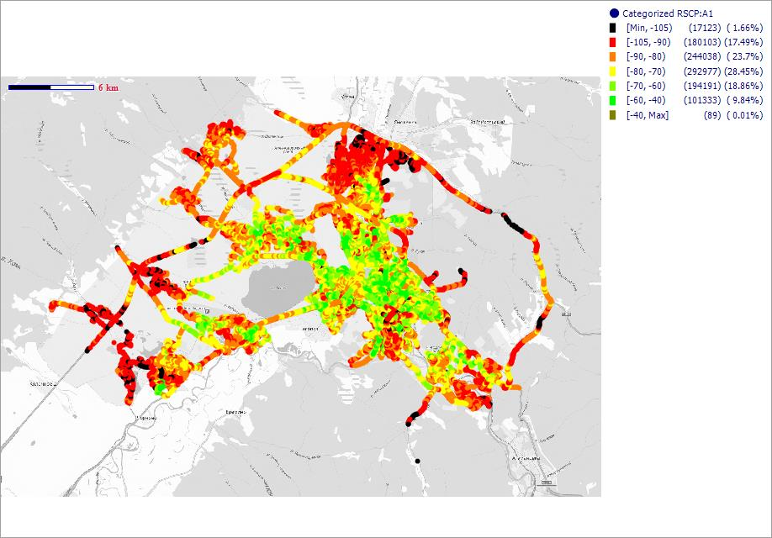

GSM Coverage (Server RxLev Sub [dBm])

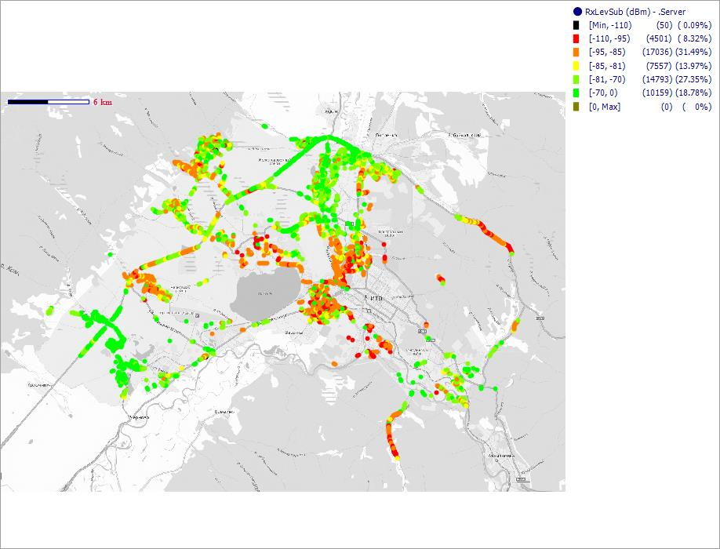

MegaFon_RUS

WCDMA Coverage ('Best Cell' CPICH RSCP [dBm])

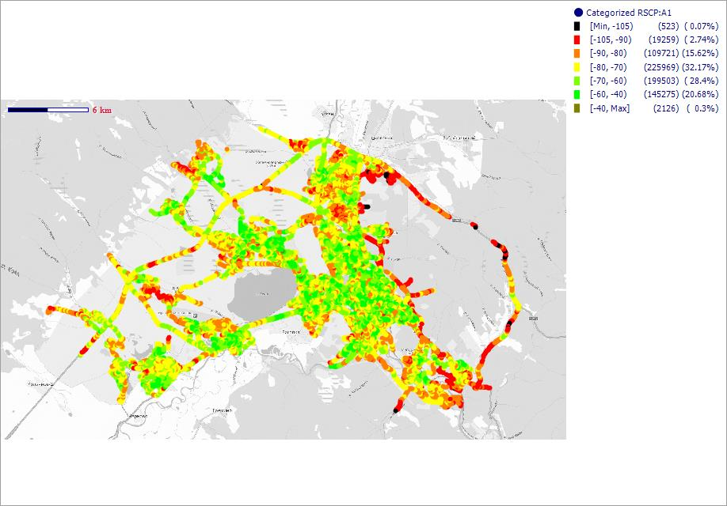

GSM Coverage (Server RxLev Sub [dBm])

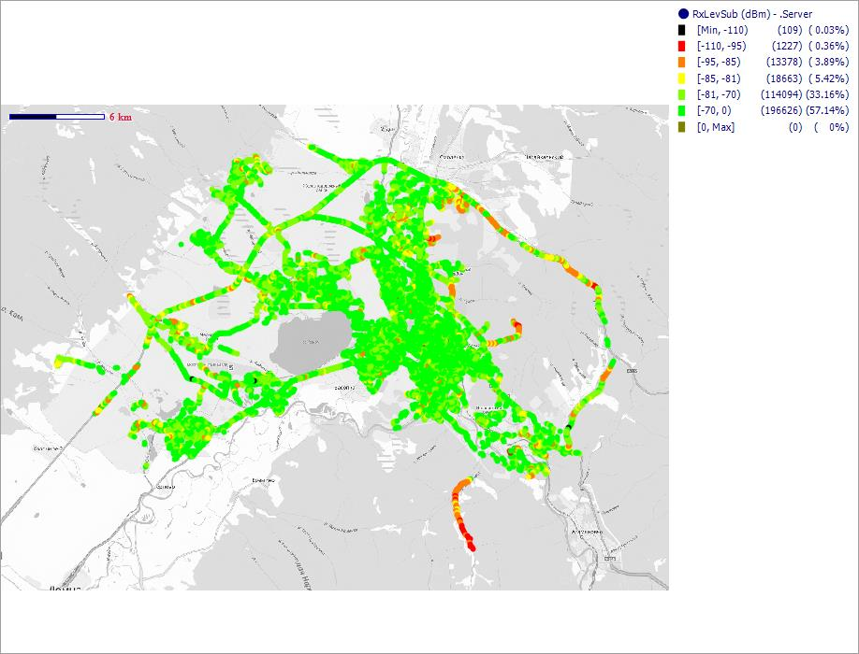

LTE Coverage (Serving Cell RSRP [dBm])

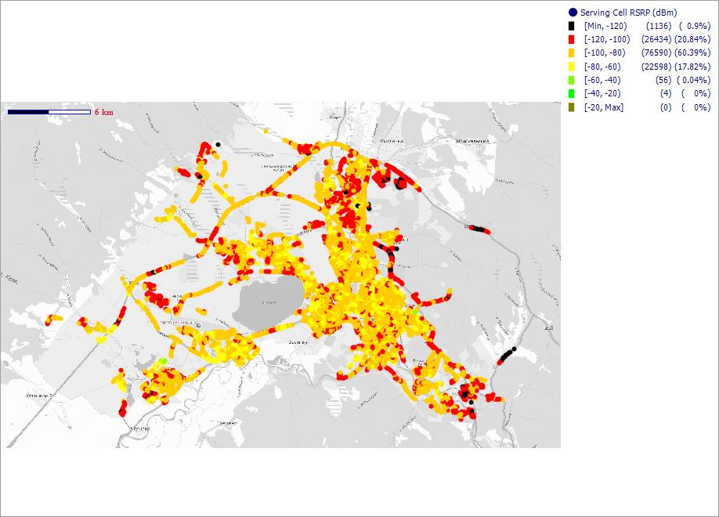

MTS_RUS

WCDMA Coverage ('Best Cell' CPICH RSCP [dBm])

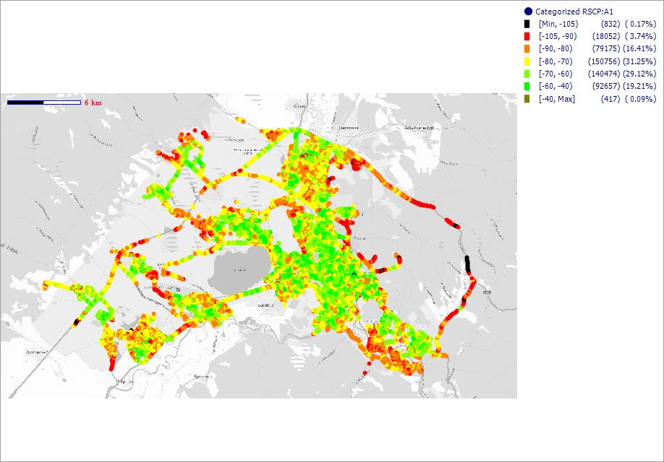

GSM Coverage (Server RxLev Sub [dBm])

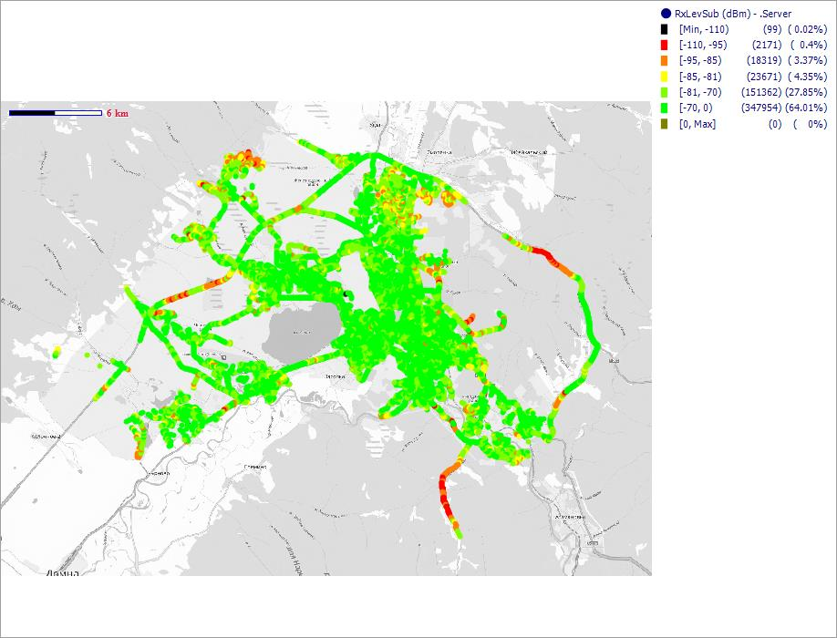

LTE Coverage (Serving Cell RSRP [dBm])

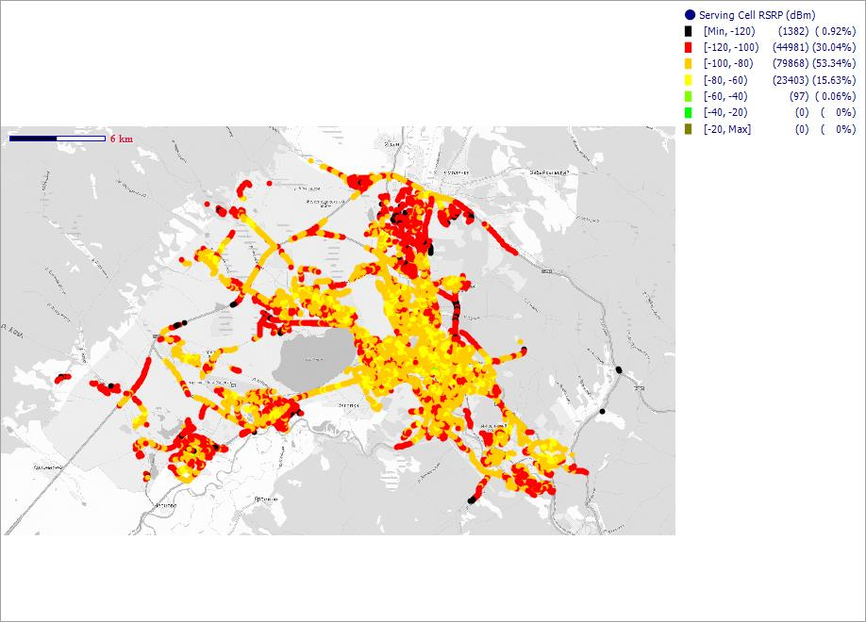

GSM Сканер
GSM покрытие - оператор (сканнер)
Beeline_RUS

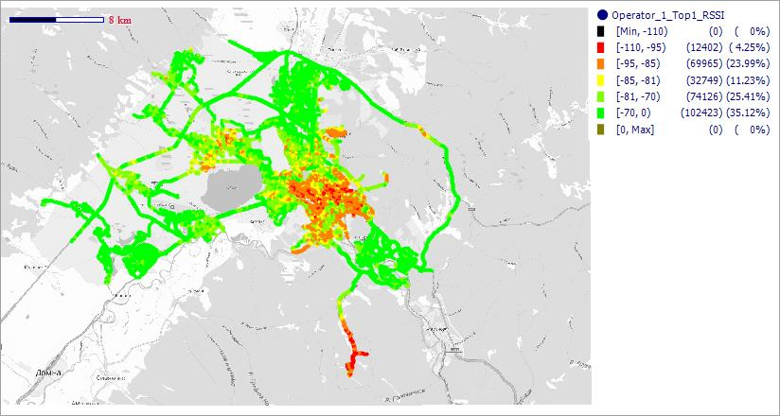

MegaFon_RUS

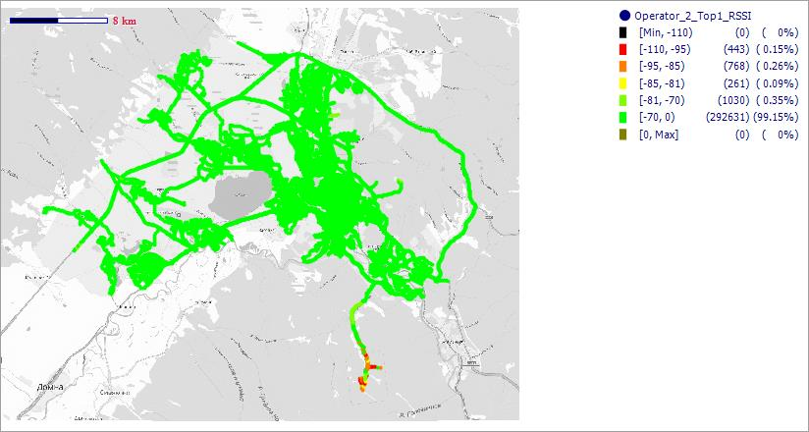

MTS_RUS

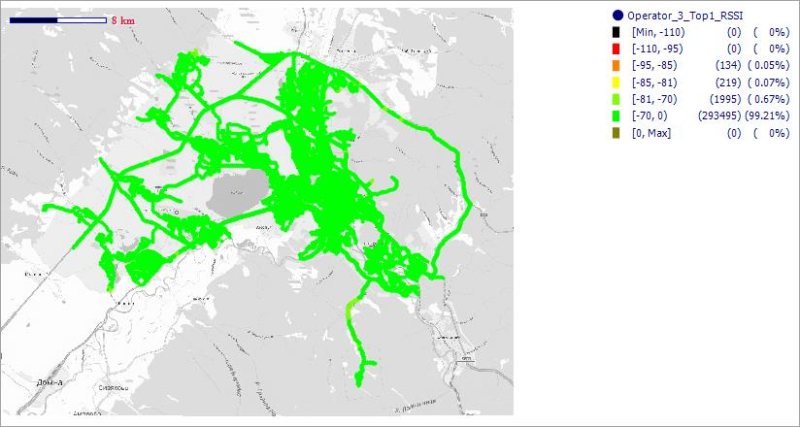

WCDMA сканер
WCDMA покрытие - оператор (сканнер)
Beeline_RUS

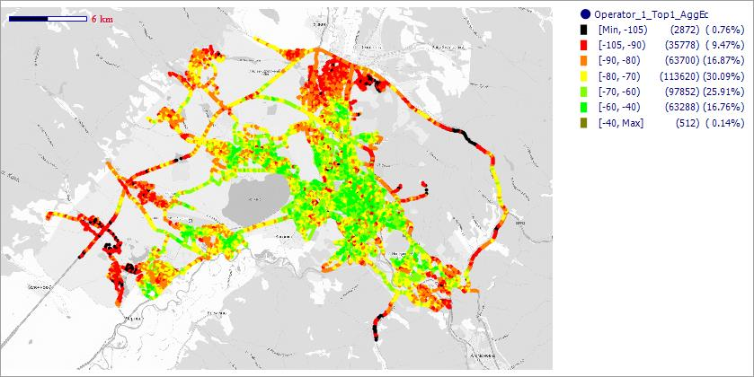

MegaFon_RUS

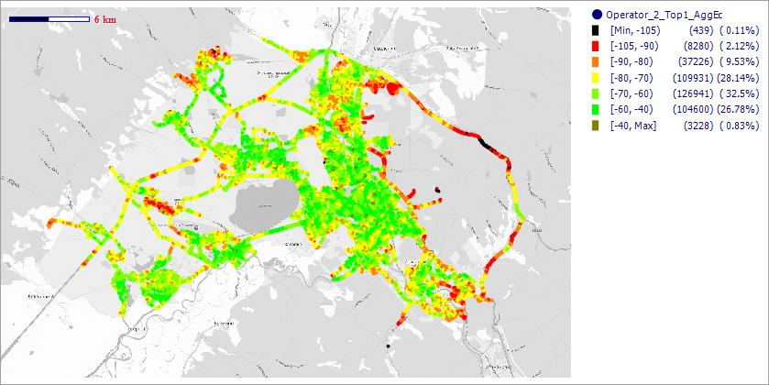

MTS_RUS

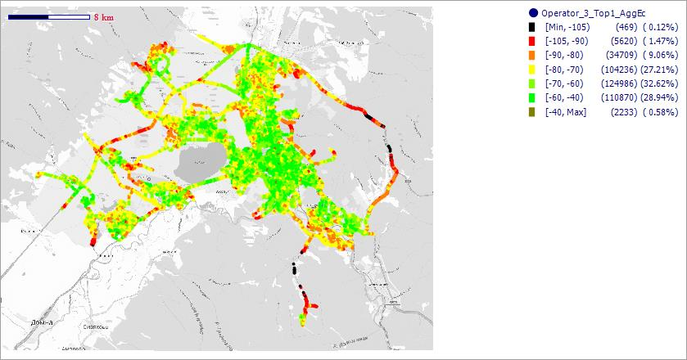

LTE сканер
LTE покрытие - оператор (сканнер)
MegaFon_RUS

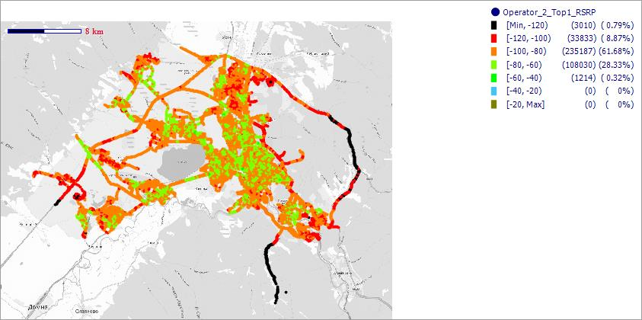

MTS_RUS

